Задание 3
 | Backlog | ToDo | InProgress | Clarification | Перепроверка | Ревью | QA | Деплой на прод | Hold | Задача закрыта
Backlog
ToDo
InProgress
Clarification
Перепроверка
Ревью
QA
Деплой на прод
Hold
Задача закрыта

Всего | 90
Позитивные | 35
Негативные | 55

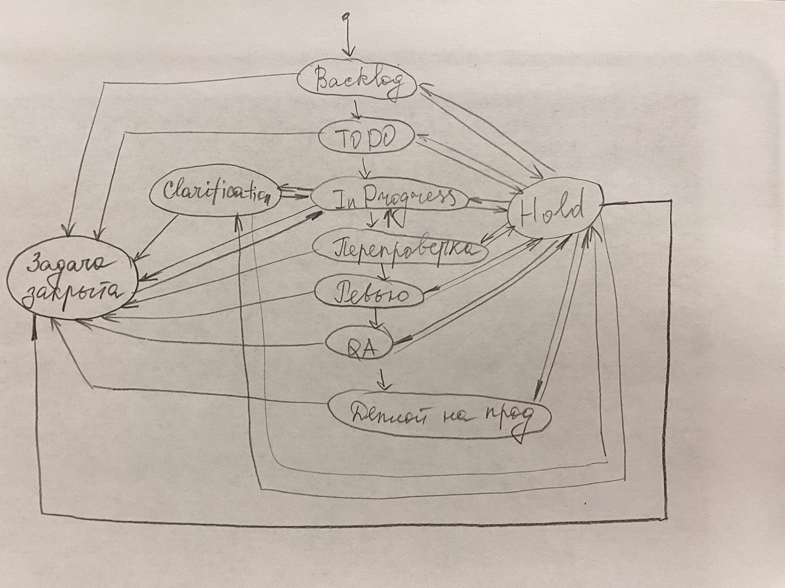

 | Работа выполнялась с телефона, этим обусловлено выполнение схемы в виде рисунка.

